2026-2027
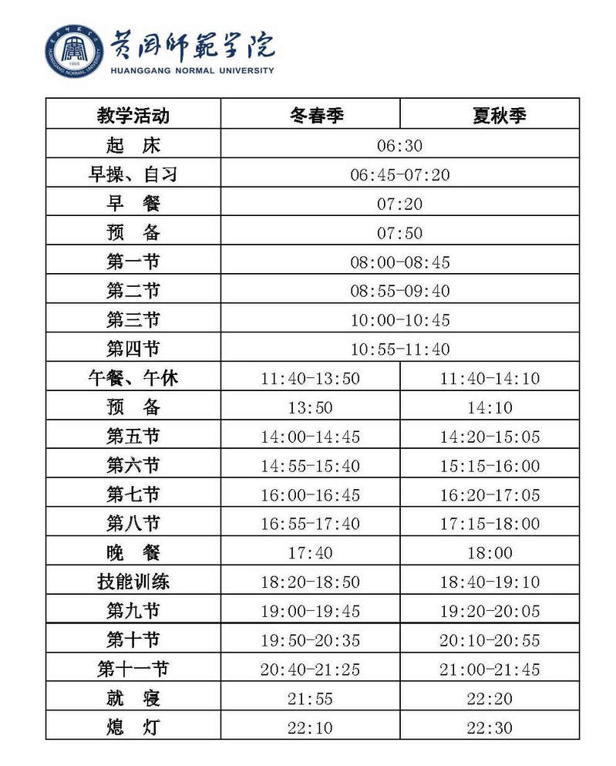
2026-2027学年度校历
第一学期 |  |  |  |  |  |  |  |  | 第二学期
月 份 | 周 次 | 一 | 二 | 三 | 四 | 五 | 六 | 日 | 月 份 | 周 次 | 一 | 二 | 三 | 四 | 五 | 六 | 日
9 |  |  |  |  |  |  | 5 | 6 | 2 |  |  |  |  |  |  | 20 | 21
 |  |  |  |  |  |  | 廿四 | 廿五 |  |  |  |  |  |  |  | 元宵节 | 十六
9/10 | 1 | 7 | 8 | 9 | 10 | 11 | 12 | 13 | 2/3 | 1 | 22 | 23 | 24 | 25 | 26 | 27 | 28
 |  | 廿六 | 廿七 | 廿八 | 教师节 | 八月 | 初二 | 初三 |  |  | 十七 | 十八 | 十九 | 二十 | 廿一 | 廿二 | 廿三
 | 2 | 14 | 15 | 16 | 17 | 18 | 19 | 20 |  | 2 | 1 | 2 | 3 | 4 | 5 | 6 | 7
 |  | 初四 | 初五 | 初六 | 初七 | 初八 | 初九 | 初十 |  |  | 廿四 | 廿五 | 廿六 | 廿七 | 廿八 | 廿九 | 三十
 | 3 | 21 | 22 | 23 | 24 | 25 | 26 | 27 |  | 3 | 8 | 9 | 10 | 11 | 12 | 13 | 14
 |  | 十一 | 十二 | 十三 | 十四 | 中秋节 | 十六 | 十七 |  |  | 妇女节 | 初二 | 初三 | 初四 | 植树节 | 初六 | 初七
 | 4 | 28 | 29 | 30 | 1 | 2 | 3 | 4 |  | 4 | 15 | 16 | 17 | 18 | 19 | 20 | 21
 |  | 十八 | 十九 | 二十 | 国庆节 | 廿二 | 廿三 | 廿四 |  |  | 初八 | 初九 | 初十 | 十一 | 十二 | 十三 | 十四
10/11 | 5 | 5 | 6 | 7 | 8 | 9 | 10 | 11 |  | 5 | 22 | 23 | 24 | 25 | 26 | 27 | 28
 |  | 廿五 | 廿六 | 廿七 | 廿八 | 廿九 | 九月 | 初二 |  |  | 十五 | 十六 | 十七 | 十八 | 十九 | 二十 | 廿一
 | 6 | 12 | 13 | 14 | 15 | 16 | 17 | 18 | 3/4 | 6 | 29 | 30 | 31 | 1 | 2 | 3 | 4
 |  | 初三 | 初四 | 初五 | 初六 | 初七 | 初八 | 重阳节 |  |  | 廿二 | 廿三 | 廿四 | 廿五 | 廿六 | 廿七 | 廿八
 | 7 | 19 | 20 | 21 | 22 | 23 | 24 | 25 |  | 7 | 5 | 6 | 7 | 8 | 9 | 10 | 11
 |  | 初十 | 十一 | 十二 | 十三 | 十四 | 十五 | 十六 |  |  | 清明节 | 三十 | 三月 | 初二 | 初三 | 初四 | 初五
 | 8 | 26 | 27 | 28 | 29 | 30 | 31 | 1 |  | 8 | 12 | 13 | 14 | 15 | 16 | 17 | 18
 |  | 十七 | 十八 | 十九 | 二十 | 廿一 | 廿二 | 廿三 |  |  | 初六 | 初七 | 初八 | 初九 | 初十 | 十一 | 十二
11 | 9 | 2 | 3 | 4 | 5 | 6 | 7 | 8 |  | 9 | 19 | 20 | 21 | 22 | 23 | 24 | 25
 |  | 廿四 | 廿五 | 廿六 | 廿七 | 廿八 | 廿九 | 三十 |  |  | 十三 | 十四 | 十五 | 十六 | 十七 | 十八 | 十九
 | 10 | 9 | 10 | 11 | 12 | 13 | 14 | 15 | 4/5 | 10 | 26 | 27 | 28 | 29 | 30 | 1 | 2
 |  | 十月 | 初二 | 初三 | 初四 | 初五 | 初六 | 初七 |  |  | 二十 | 廿一 | 廿二 | 廿三 | 廿四 | 劳动节 | 廿六
 | 11 | 16 | 17 | 18 | 19 | 20 | 21 | 22 |  | 11 | 3 | 4 | 5 | 6 | 7 | 8 | 9
 |  | 初八 | 初九 | 初十 | 十一 | 十二 | 十三 | 十四 |  |  | 廿七 | 青年节 | 廿九 | 初一 | 初二 | 初三 | 初四
 | 12 | 23 | 24 | 25 | 26 | 27 | 28 | 29 |  | 12 | 10 | 11 | 12 | 13 | 14 | 15 | 16
 |  | 十五 | 十六 | 十七 | 十八 | 十九 | 二十 | 廿一 |  |  | 初五 | 初六 | 初七 | 初八 | 初九 | 初十 | 十一
11/12 | 13 | 30 | 1 | 2 | 3 | 4 | 5 | 6 |  | 13 | 17 | 18 | 19 | 20 | 21 | 22 | 23
 |  | 廿二 | 廿三 | 廿四 | 廿五 | 廿六 | 廿七 | 廿八 |  |  | 十二 | 十三 | 十四 | 十五 | 十六 | 十七 | 十八
 | 14 | 7 | 8 | 9 | 10 | 11 | 12 | 13 |  | 14 | 24 | 25 | 26 | 27 | 28 | 29 | 30
 |  | 廿九 | 三十 | 十一月 | 初二 | 初三 | 初四 | 初五 |  |  | 十九 | 二十 | 廿一 | 廿二 | 廿三 | 廿四 | 廿五
 | 15 | 14 | 15 | 16 | 17 | 18 | 19 | 20 | 5/6 | 15 | 31 | 1 | 2 | 3 | 4 | 5 | 6
 |  | 初六 | 初七 | 初八 | 初九 | 初十 | 十一 | 十二 |  |  | 廿六 | 儿童节 | 廿八 | 廿九 | 三十 | 五月 | 初二
 | 16 | 21 | 22 | 23 | 24 | 25 | 26 | 27 |  | 16 | 7 | 8 | 9 | 10 | 11 | 12 | 13
 |  | 十三 | 十四 | 十五 | 十六 | 十七 | 十八 | 十九 |  |  | 初三 | 初四 | 端午节 | 初六 | 初七 | 初八 | 初九
12/1 | 17 | 28 | 29 | 30 | 31 | 1 | 2 | 3 |  | 17 | 14 | 15 | 16 | 17 | 18 | 19 | 20
 |  | 二十 | 廿一 | 廿二 | 廿三 | 元旦 | 廿五 | 廿六 |  |  | 初十 | 十一 | 十二 | 十三 | 十四 | 十五 | 十六
 | 18 | 4 | 5 | 6 | 7 | 8 | 9 | 10 |  | 18 | 21 | 22 | 23 | 24 | 25 | 26 | 27
 |  | 廿七 | 廿八 | 廿九 | 三十 | 腊月 | 初二 | 初三 |  |  | 十七 | 十八 | 十九 | 二十 | 廿一 | 廿二 | 廿三
 | 19 | 11 | 12 | 13 | 14 | 15 | 16 | 17 | 6/7 | 19 | 28 | 29 | 30 | 1 | 2 | 3 | 4
 |  | 初四 | 初五 | 初六 | 初七 | 腊八节 | 初九 | 初十 |  |  | 廿四 | 廿五 | 廿六 | 建党节 | 廿八 | 廿九 | 六月

1.第一学期高年级学生于2026年9月5日-9月6日报到，9月7日正式上课；2026级新生9月12日-13日报到。 2.2026年10月1日起执行冬春季作息时间。 3.运动会安排在10月22日-23日（如遇特殊情况，顺延一周）；期中考试安排在第11周（预计11月上旬），期末考试安排在第18-19周。 4.2027年1月16日（腊月初九）放寒假。 |  |  |  |  |  |  |  |  | 1.第二学期于2027年2月20日-21日（正月十五至十六）报到，2月22日（星期一）正式上课。 2.2027年5月1日起执行夏秋季作息时间。 3.期中考试安排在第10周（预计4月下旬），2027届毕业论文答辩安排在5月中下旬，期末考试安排在第18-19周。6月18日为2027届毕业生毕业典礼及离校日。 4.2027年7月3日（星期六）放暑假。

